שאילתות ומשמעותם
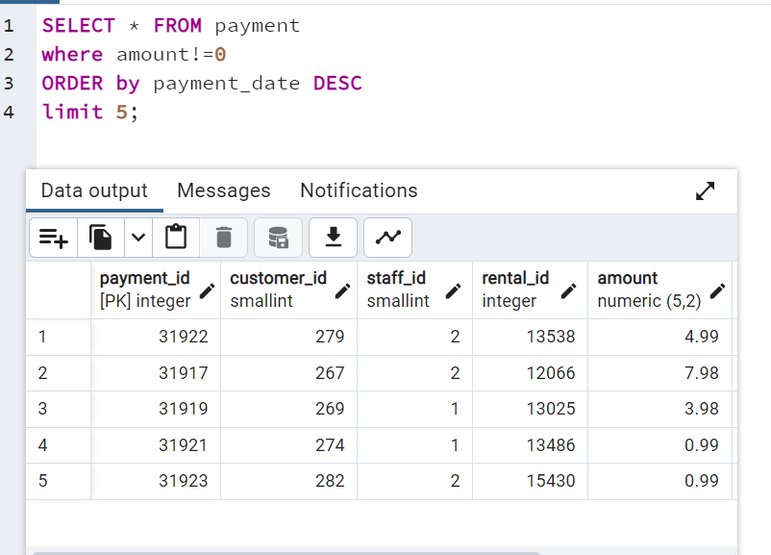
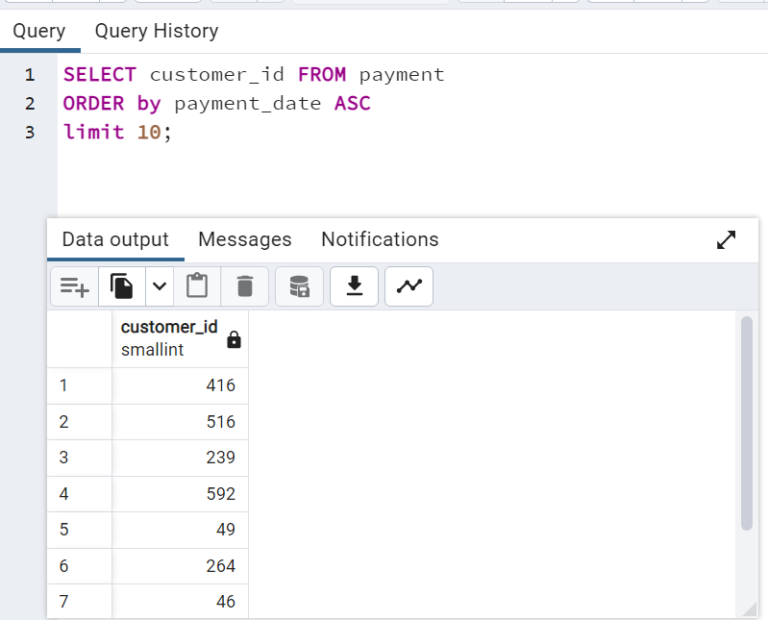
מתוך התשלומים בחרנו הכל בתנאי שסכום עסקה שונה מ0 - סידרנו לפי תאריך בסדר יורד (הכי חדש מופיע למעלה) ואחכ הגבלנו ל5 תוצאות ראשונות | רצינו לתגמל את עשרת הלקוחות שביצעו תשלום ראשון,הוצאנו את התז של מי שביצע תשלום וסידרנו מההתחלה לסוף (ASC) והגבלנו ל10 | *שים לב length זו מילה שמורה

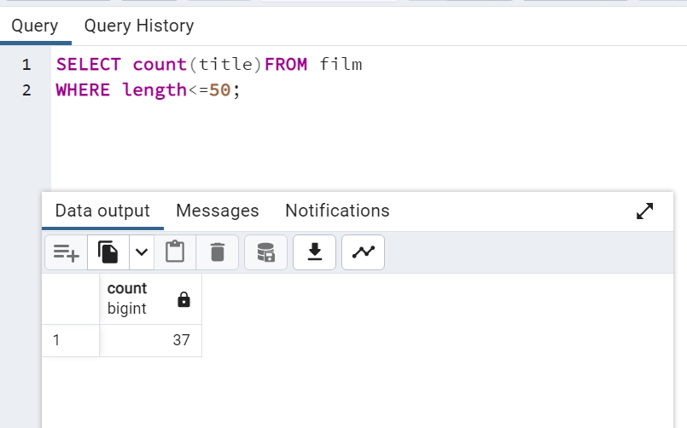
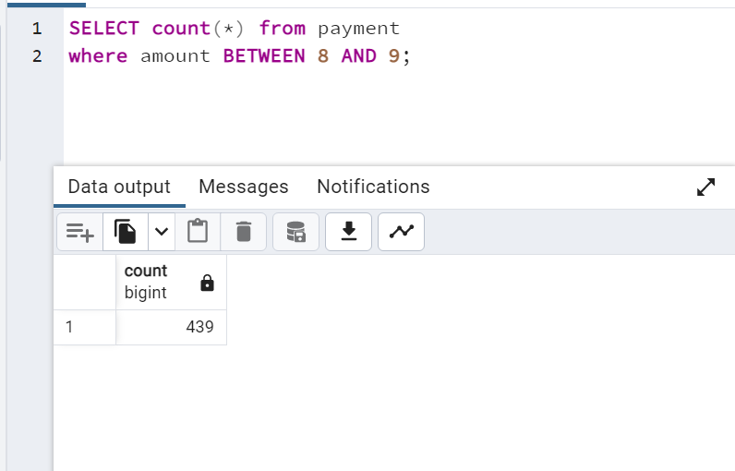
בחרתי מתוך הדאטה של הסרטים את הסרטים שהאורך שלהם קטן מ50 ועשיתי count על התוצאה מה שהביא פלט בודד | נבחר כל שורה שבה סכום התשלום הוא בין 8 ל9

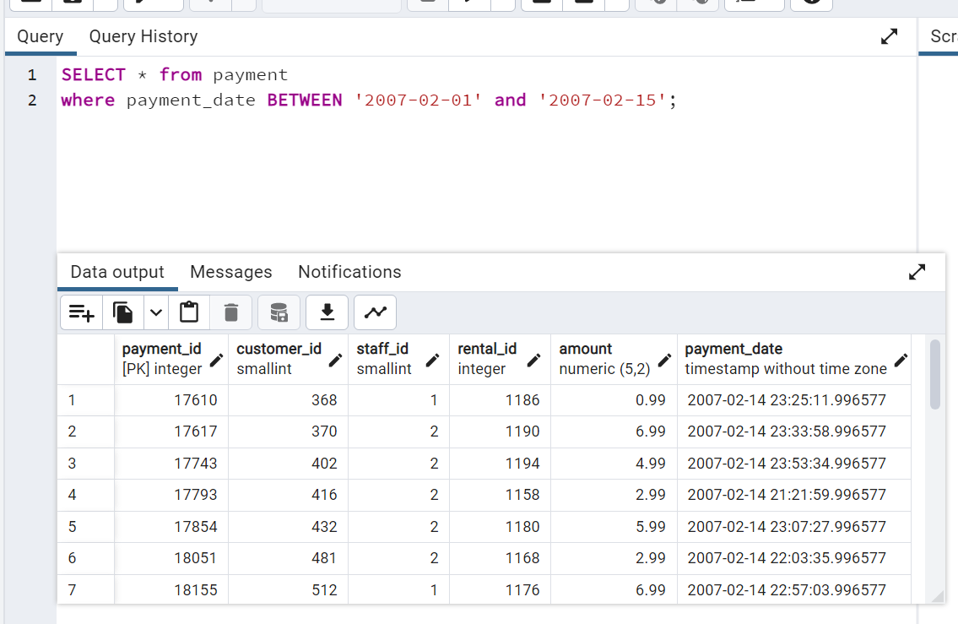
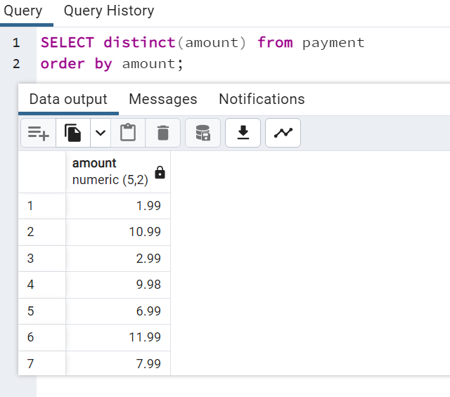
אם יש גם זמן - צריך להזהר (שעשינו ל14 התאריך לא הוציא כלום- בהמשך נשתמש יותר) | לבחור סכום בלי חזרתיות

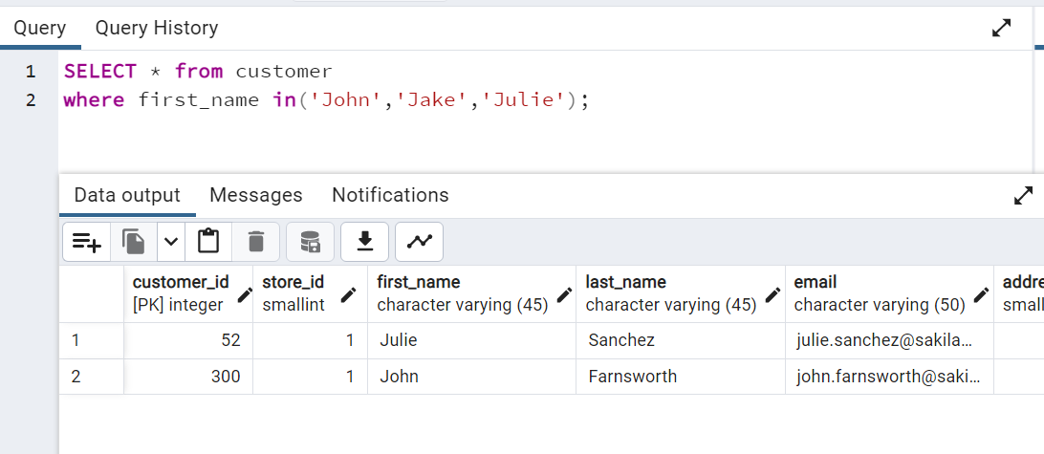
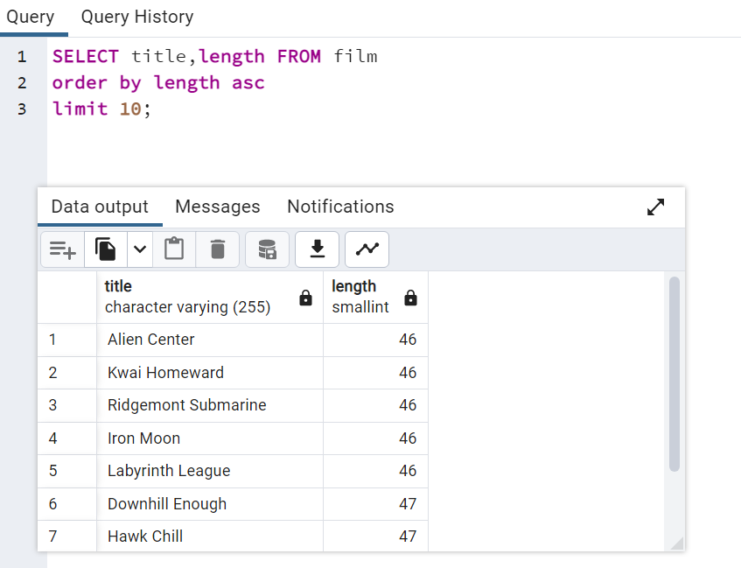 ערכי STR בתוך רשימה שבחרנו | רצינו לקבל את 10 הסרטים נקצרים ביותר - מיינו לפי אורך סרט ואחכ בחרנו 10 תוצאות כשהסידור הוא מהקטן לגדול

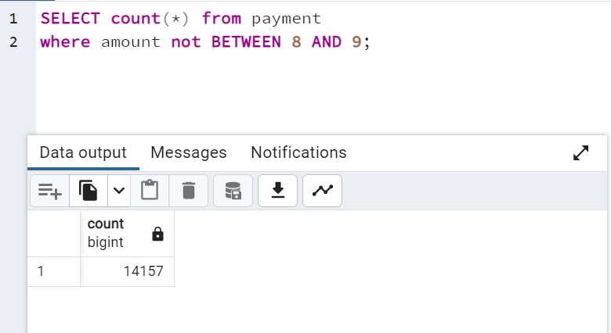
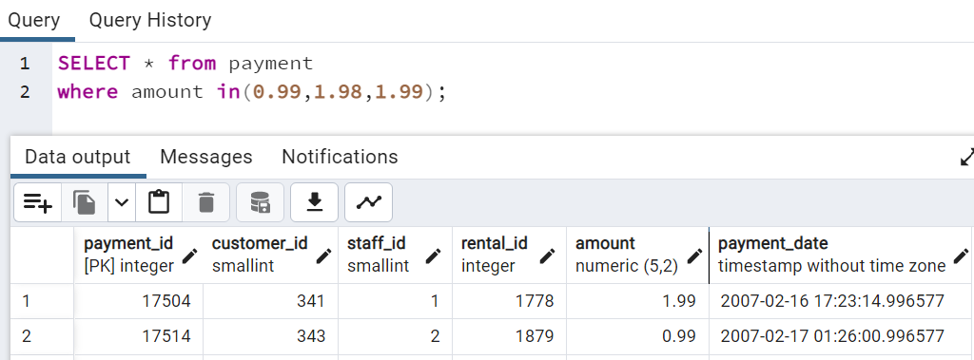
שאילתה משלימה לשאילתה קודמת בעזרת NOT | רק ערכים שברשימה שבחרנו

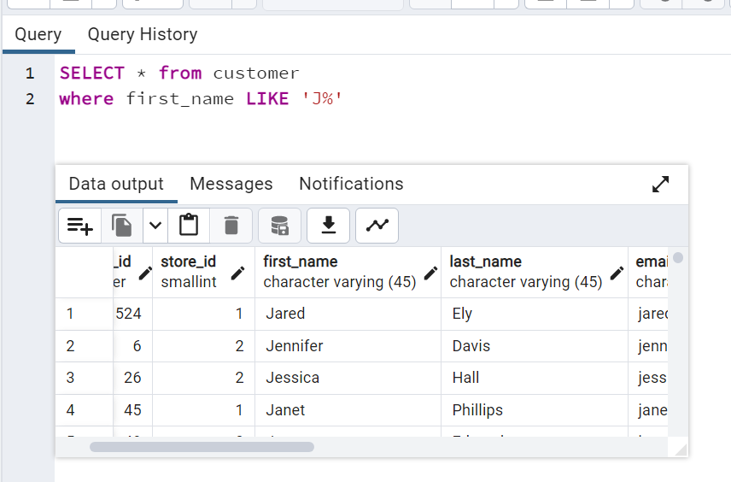
כל מי שהשם שלו מתחיל באות J

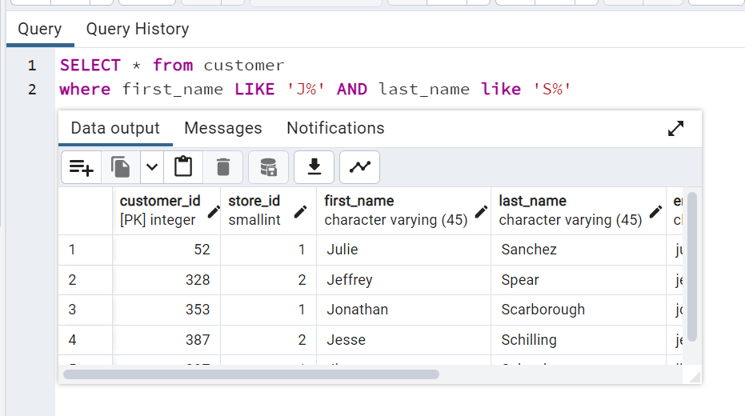
 | מי שהשם הראשון שלו מתחיל באות J והשם משפחה מתחיל ב S

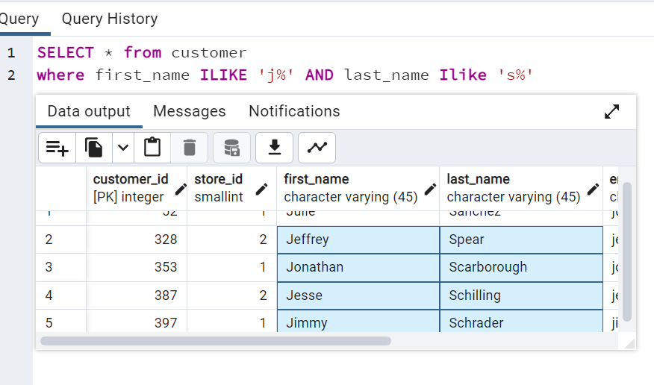
 | Ilike מוריד את ההגבלה של אותיות קטנות/גדולות

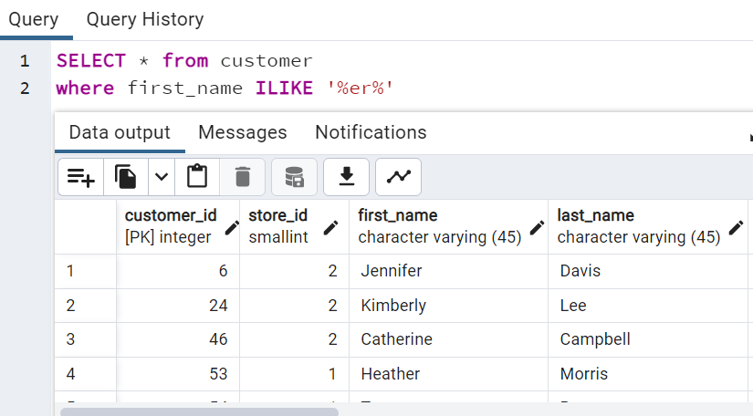
 | בודק מי איפשהו בשם יש לו ER

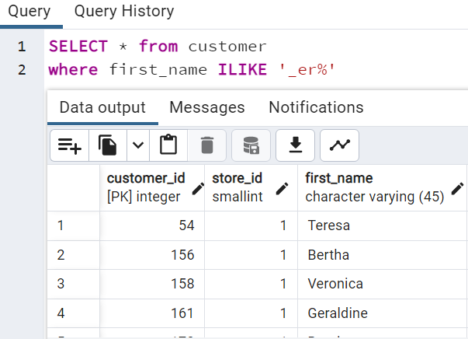
 | הסימן קו תחתון לפני מבטא כמה ערכים מתוך השם השאילתה תחזיר כלומר רק שמות שמתחילת השם יש רק אות אחת לפני הer יחזרו (אם נוסיף עוד מקף תחתון זה ימשיך

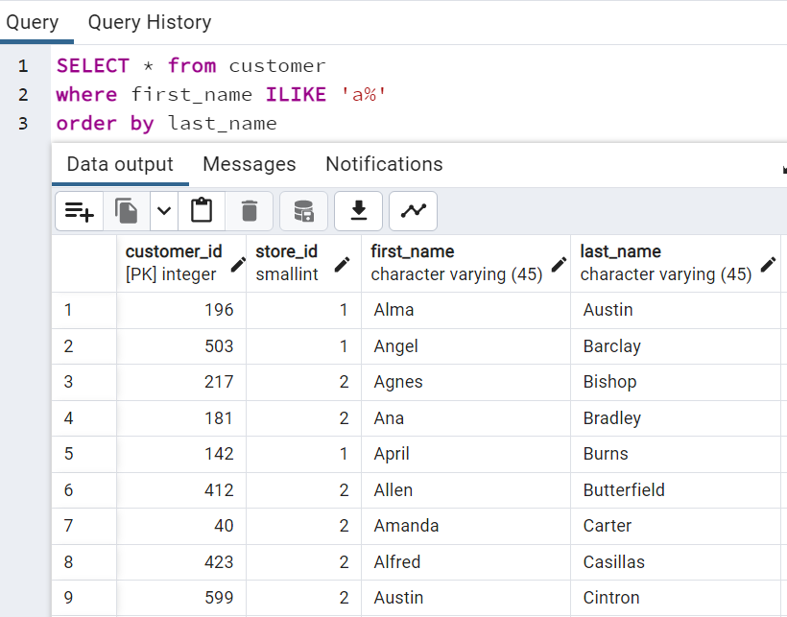
 | בחרתי מי ששם ראשון מתחיל באות A ומיינתי לפי שם משפחה

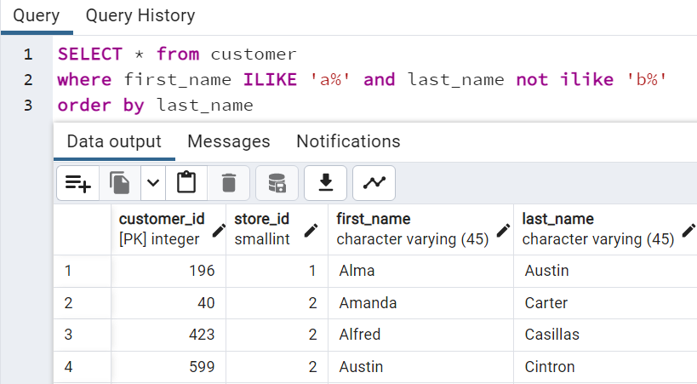
 | כעת בחרנו אותו הדבר רק בהחסרת מי ששם משפחתו מתחיל באות B

